说明
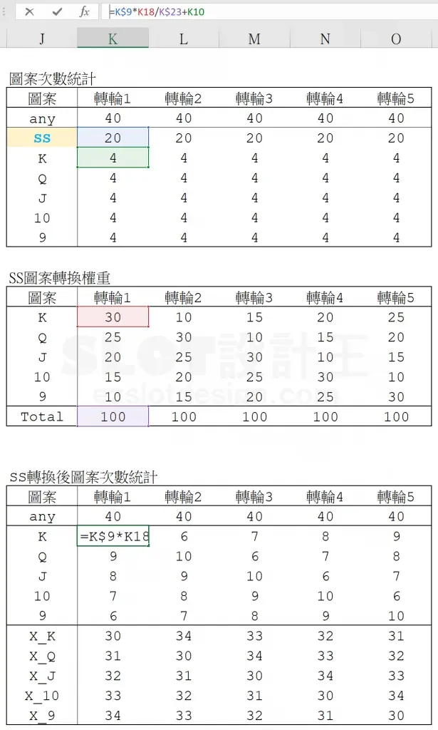
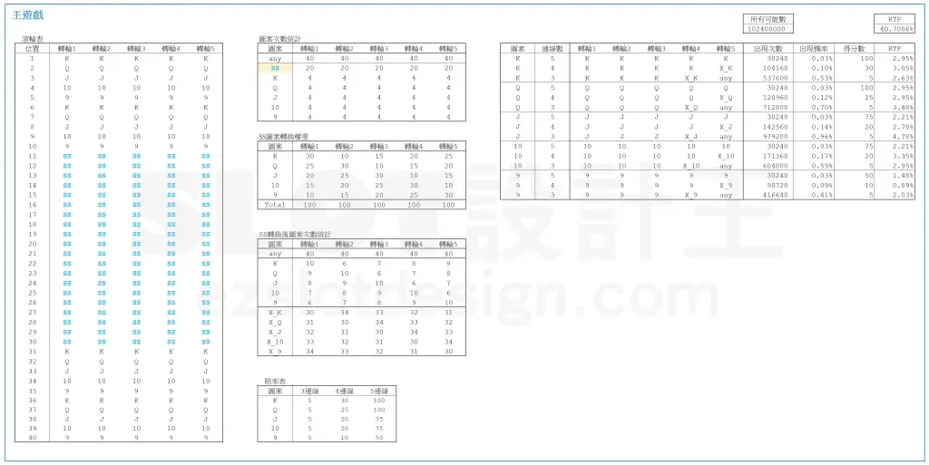
超级堆叠 Super Stack（原文数据版）
来源：https://ezslotdesign.com/superstack/ 图片：images/superstack/02~08

滚轮表（原文）：5轮相同，40格 = K/Q/J/10/9 x2(位置1-10) + SS x20(位置11-30) + K/Q/J/10/9 x2(31-40)
图案次数：any=40、SS=20、K/Q/J/10/9 各4
SS转换权重（原文，各轮合计100）：
轮1: K30 Q25 J20 10:15 9:10 轮2: K10 Q30 J25 10:20 9:15
轮3: K15 Q10 J30 10:25 9:20 轮4: K20 Q15 J10 10:30 9:25
轮5: K25 Q20 J15 10:10 9:30
转换后平均个数 = SS x 权重/100 + 图案个数（原文公式）
轮1: K10 Q9 J8 10:7 9:6（K = 20x30/100+4 = 10，原文示例）
组合数（原文口径）：5连线=5轮平均次数相乘；4连线=前4轮x第5轮X；
3连线=前3轮x第4轮Xx第5轮any(40)；总分母 = 40^5 = 102,400,000
赔率表（原文）：K 5/30/100，Q 5/25/100，J 5/20/75，10 5/20/75，9 5/10/50
原文结果（黄底）：总RTP = 40.7688%（ images/superstack/07-image-90 ）

（本簿已合并为 2 个页签：说明、超级堆叠 SS权重→转换后连线RTP；各区块：转轮表 第2~44行，图案次数统计 第47~56行，SS转换权重 第59~67行，转换后平均个数 第70~77行，赔率表 第80~87行，连线计算 第90~109行）

── 完整文档（原 老虎机数学专题-超级堆叠.md 存档）──
老虎机数学专题 —— 超级堆叠（Super Stack）

来源：https://ezslotdesign.com/superstack/ （作者：数学老王，2018.11.19；滚轮表/统计表/权重表/RTP结果为图片）
配图：原文 9 张配图已下载到本目录 images/superstack/ 并嵌入本文。
配套模型：老虎机数学专题-超级堆叠.xlsx
一、特色定义

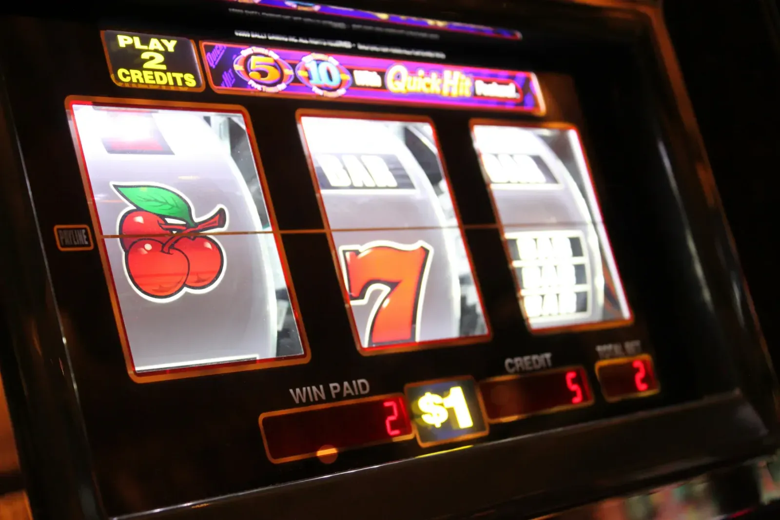
[图片] 文章题图 images/superstack/01-feature-11-photo-1554104365-0338ddaf81f4-opt.webp
[图片] 原文滚轮表（40 格，位置 11-30 为 SS） images/superstack/02-image-87-opt.webp
Super Stack（超级堆叠）：在滚轮表中放入特殊符号「SS」，每次 Spin 各轮的 SS 依权重表转换成某一种普通图案，制造「整轮都是同一图案」的视觉效果，让多线同时中奖机率大增，是影响 Volatility 的重要设计手法。
即《巨型图案》一篇中《Golden Goddess》那种「同图案长段堆叠」的实现方式。实际案例：Konami《China Shores》（Action Stacked Symbols）。
[图片] China Shores「Action Stacked Symbols」规则说明 images/superstack/09-image-91-opt.webp
二、核心公式（原文）

转换后图案平均个数 = ( SS个数 × 图案权重 ÷ 总权重 ) ＋ 图案个数
原文唯一完整示例（转轮 1、图案 K）：
转换后 K 的平均个数 = 20 × 30 / 100 ＋ 4 ＝ 10
拆解：转轮 1 的 SS 个数 = 20；K 的权重 = 30；总权重 = 100；K 原有个数 = 4。
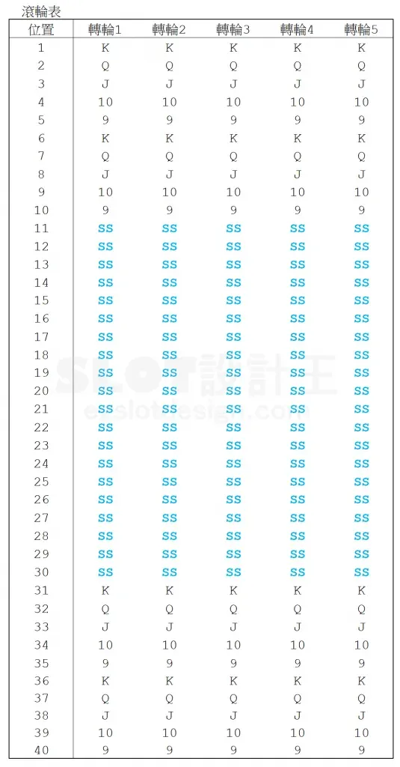
三、计算步骤（原文）

[图片] 图案次数统计（any 40 / SS 20 / K~9 各 4） images/superstack/03-image-88-opt.webp
[图片] SS 转换权重表＋SS 转换后图案次数统计（含 X 排除表） images/superstack/05-image-89-opt.webp
[图片] 主游戏 RTP 计算表（所有可能数 102,400,000，总 RTP 40.7688%） images/superstack/07-image-90-opt.webp
• 1. 设计滚轮表：各轮条带放入「SS」
• 2. 统计各轮各图案总数
• 3. 设定每轮各自的 SS 转换权重表（不同轮可不同）
• 4. 套公式算出转换后每轮每图案的平均个数
• 5. 用平均个数按一般线游戏方式算 RTP
其他实现方式（原文）：也可直接把轮带做成几百上千长度；或设计多张权重表（各偏重不同图案），让轮 1~5 的 SS 更容易转换成同一图案。
四、Excel 模型（示范数据）

• 5 个转轮：K/Q/J/10/9 各 4 个 + SS 20 个（轮长 40）；轮 1 的 SS 转换权重：K30 / Q25 / J20 / 10 15 / 9 10（合计 100）
• 转换后平均个数（轮1）：K = 20×30/100+4 = 10 ✓（与原文一致），其余轮权重蓝字可改
• 赔率表同系列；连线计算用「平均个数」按 3/4/5 连线算 RTP
工作表 | 内容
说明 | 设定
超级堆叠 SS权重→转换后连线RTP | 转轮表 / 图案次数统计（各轮各图案原始个数）/ SS转换权重（蓝字）/ 赔率表 + 转换后平均个数（(SS×权重÷总权重)+个数）+ 连线计算（3/4/5 连线期望值与 RTP）

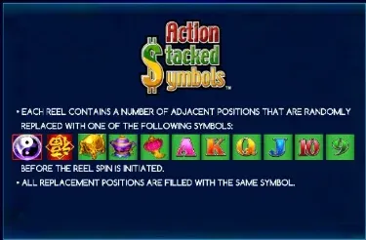
原文数据核对（读图回填）

• 滚轮表（原文）：5 轮相同 40 格 = K/Q/J/10/9 ×2（位置1-10）+ SS ×20（11-30）+ K/Q/J/10/9 ×2（31-40）✓
• SS 转换权重（原文，各轮合计100，旋转表）：轮1 K30/Q25/J20/10:15/9:10；轮2 K10/Q30/J25/10:20/9:15；轮3 K15/Q10/J30/10:25/9:20；轮4 K20/Q15/J10/10:30/9:25；轮5 K25/Q20/J15/10:10/9:30 ✓
• 转换后平均个数（原文）：轮1 K10/Q9/J8/10:7/9:6 …（K = 20×30/100+4 = 10 ✓ 原文示例）
• X 排除表（原文）：X_K = 30/34/33/32/31 …（=40−平均个数）
• 赔率表（原文）：K 5/30/100、Q 5/25/100、J 5/20/75、10 5/20/75、9 5/10/50 ✓
• 原文结果（黄底）：总 RTP = 40.7688%；本模型按原文口径（5连=Π平均、4连=×第5轮X、3连=×第4轮X×any(40)、分母 40^5=102,400,000）复算 ≈ 40.71%
• 案例（image-91）：Konami China Shores「Action Stacked Symbols」
配图清单（images/superstack/）

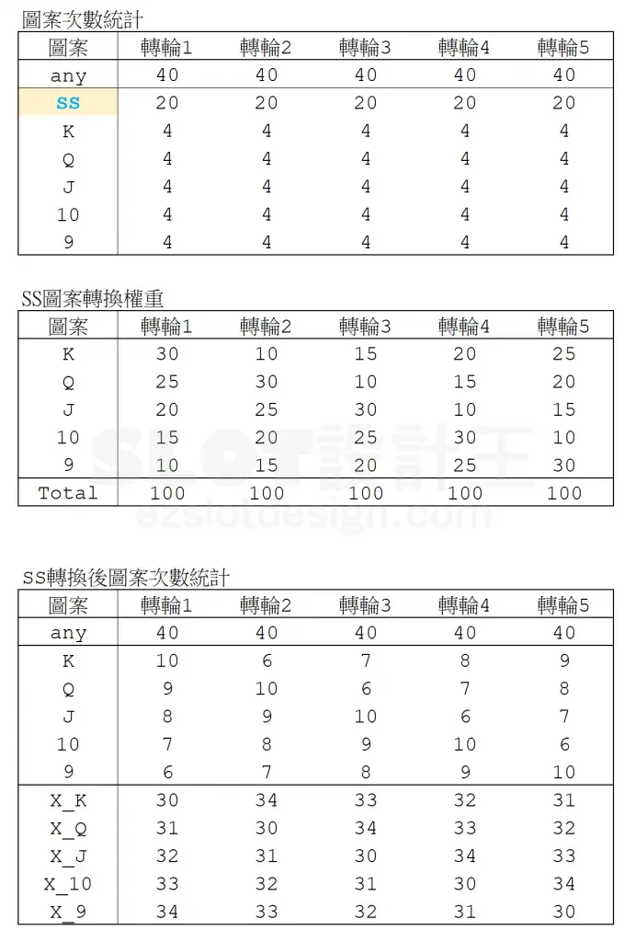
文件 | 说明
images/superstack/01-feature-11-photo-1554104365-0338ddaf81f4-opt.webp | 文章题图
images/superstack/02-image-87-opt.webp | 滚轮表（含 SS）
images/superstack/03-image-88-opt.webp | 图案次数统计（大图）
images/superstack/04-image-88-opt.webp | 同图（小图重复）
images/superstack/05-image-89-opt.webp | 权重表＋转换后统计（大图）
images/superstack/06-image-89-opt.webp | 同图（小图重复）
images/superstack/07-image-90-opt.webp | RTP 计算表（大图）
images/superstack/08-image-90-opt.webp | 同图（小图重复）
images/superstack/09-image-91-opt.webp | China Shores 说明图

